日別集計（HP掲載）
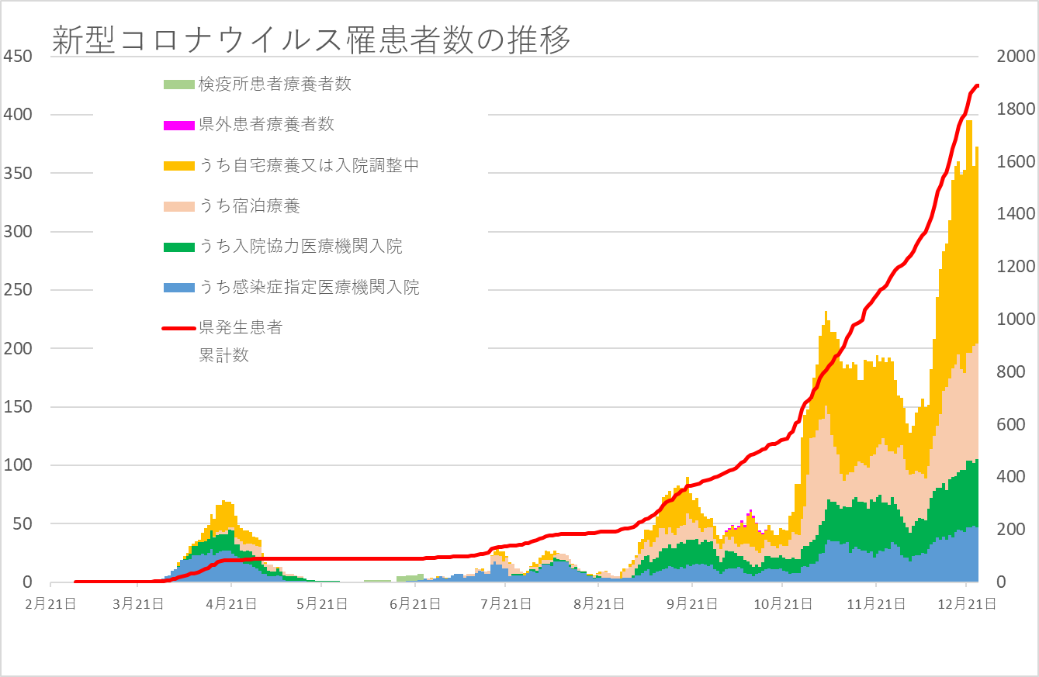

 |  |  | 0
県内陽性者数（１日） ※検疫所確認患者及び県外確認患者含む
 | 1 | 1 | 1

 |  |  |  | 19 | 19

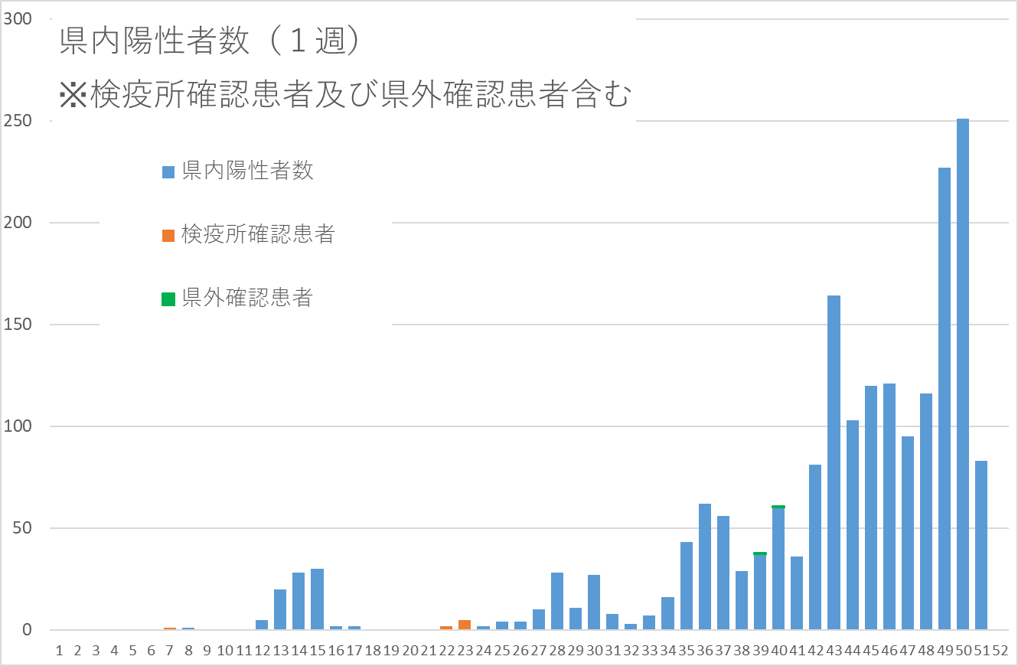

 |  | 合計
陽性者 総計 |  | 1898人
内訳 | 入院中 | 106人
 | 入院調整中 | 144人
 | 宿泊療養中 | 100人
 | 自宅療養中 | 25人
 | 退院・療養解除 | 1510人
 | 死亡 | 13人

